NASLOVNICA
Investitor: (u ime suvlasnika stambene zgrade) DAVID ZAJC (OIB 17917819457), Ilica 155, 10000 Zagreb
Građevina: STAMBENA ZGRADA, Ilica 155, 10000 Zagreb Povijesno urbana cjelina Grad Zagreb, REGISTRIRANO KULTURNO DOBRO RH, zaštićeno kulturno dobro pod brojem Z-1525 (NN br 92/11) Klasa: 612-08/02-01/135, od 18. ožujka 2010.
Lokacija: k.č. 3328; K.O. ČRNOMEREC

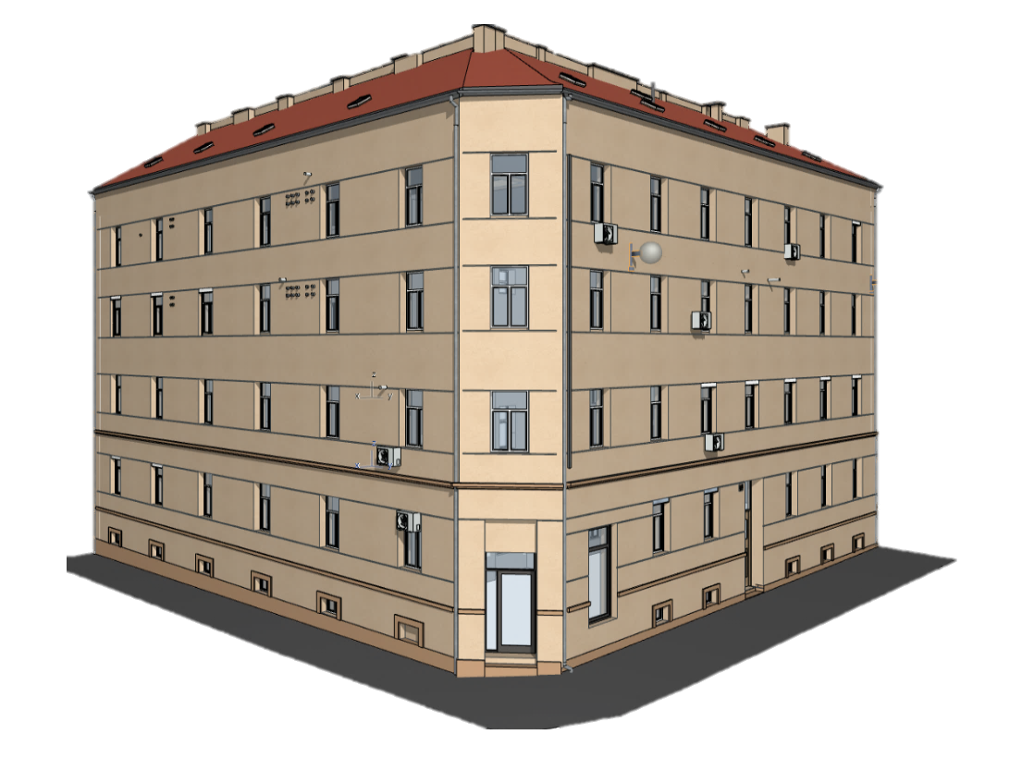
TROŠKOVNIK ZA OBRTNIČKE I ZAVRŠNE RADOVE
obnove kulturnog dobra
ulično pročelje

Projektant: ovl. arh. Damir Foretić, ing.građ.

Projektant suradnik: Gabrijela Škrabo Žulj, bacc. ing. arch.

Projektant suradnik: Tin Čop, mag. ing. arch.

Direktor: Damir Foretić, ing.građ.

Zagreb, prosinac 2025.
koeficijent inflacije
35.10%

